Баг-репорт
ID | Название БР | Приоритет | Статус | Предусловия | Шаги воспроизведения | Ожидаемый результат | Фактический результат | Окружение
БР-1 | Выбранная станция не выделяется и не всплывает её карточка на карте при выборе станции при помощи тапа (включена опция «Выбор станции касанием» в настройках) | Критический | Открыт | 1. Открыть мобильное приложение Яндекс Метро (версия 3.6) 2. Нажать на кнопку "Настройки" 3. Выбрать город Москва 4. Включить функцию "Выбирать станции касанием" 5. Нажать кнопку назад (стрелочка влево) 6. Не выбирать ни одну из станций | 1. На карте тапом выбрать станцию "Преображенская площадь" | Выбранная станция выделяется, всплывает её карточка | Выбранная станция не выделяется, не всплывает её карточка | Honor 8 (Android Studio AVD), ОС Android 9.0 Pie, разрешение экрана 1080×1920, диагональ 5.5, Яндекс Метро (версия 3.6) |  | 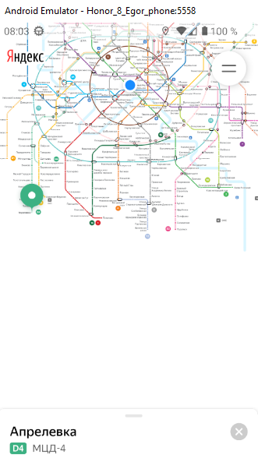 |  | 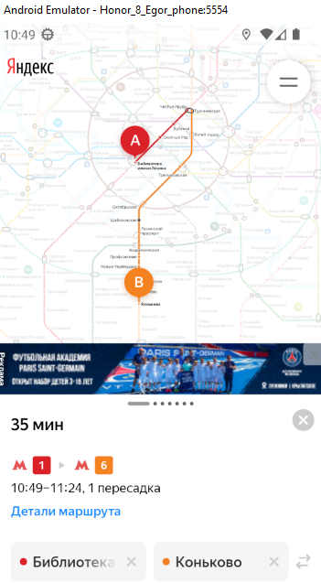
БР-2 | Не всплывает карточка выбранной станции на карте при повторном выборе станции при помощи тапа (включена опция «Выбор станции касанием» в настройках) | Критический | Открыт | 1. Открыть мобильное приложение Яндекс Метро (версия 3.6) 2. Нажать на кнопку "Настройки" 3. Выбрать город Москва 4. Включить функцию "Выбирать станции касанием" 5. Нажать кнопку назад (стрелочка влево) 6. На карте тапом выбрать станцию "Приображенская площадь" 7. Оставить пустым поле "Откуда" | 1. На карте тапом выбрать станцию "Преображенская площадь" | Всплывает карточка выбранной станции | Не всплывает карточка выбранной станции | Honor 8 (Android Studio AVD), ОС Android 9.0 Pie, разрешение экрана 1080×1920, диагональ 5.5, Яндекс Метро (версия 3.6) | 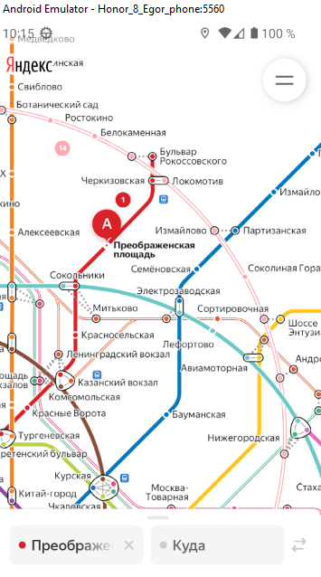
БР-3 | Выбранная станция не сохраняется и не отображается сверху списка, а станция, которая была до этого первой (в верху) в списке остается первой в окне "История о маршруте" при вводе значения в поле Откуда - "Молодежная" | Критический | Открыт | 1. Открыть мобильное приложение Яндекс Метро (версия 3.6) 2. Нажать на кнопку "Настройки" 3. Выбрать город Москва 4. Нажать кнопку назад (стрелочка влево) | 1. Вести в поле Откуда "Молодежная" 2. Оставить поле Откуда пустым 3. Нажать на поле Откуда" | Выбранная станция сохраняется и отображается сверху списка, а станция, которая была до этого первой (в верху) в списке становится последней | Выбранная станция не сохраняется и не отображается сверху списка, а станция, которая была до этого первой (в верху) в списке остается первой | Honor 8 (Android Studio AVD), ОС Android 9.0 Pie, разрешение экрана 1080×1920, диагональ 5.5, Яндекс Метро (версия 3.6) | 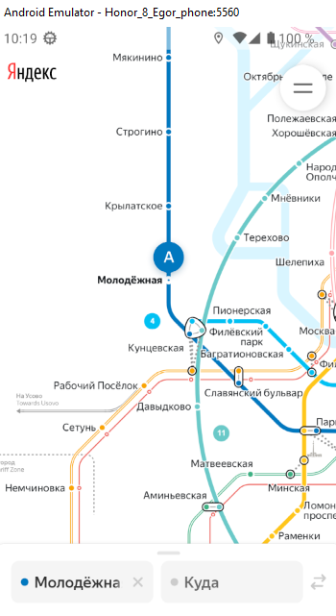 | 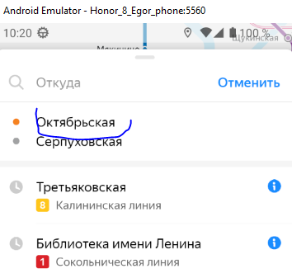
БР-4 | Открывается окно карточки станции без кнопок «Отсюда» и «Сюда» на карте при выборе лонг-тапом станции "Приображенская площадь" | Критический | Открыт | 1. Открыть мобильное приложение Яндекс Метро (версия 3.6) 2. Нажать на кнопку "Настройки" 3. Выбрать город Москва 4. Нажать кнопку назад (стрелочка влево) | 1. На карте при помощи лонг-тапа выбрать станцию "Преображенская площадь" | Откроется окно карточки станции с кнопками «Отсюда» и «Сюда» | Откроется окно карточки станции без кнопок «Отсюда» и «Сюда» | Honor 8 (Android Studio AVD), ОС Android 9.0 Pie, разрешение экрана 1080×1920, диагональ 5.5, Яндекс Метро (версия 3.6) | 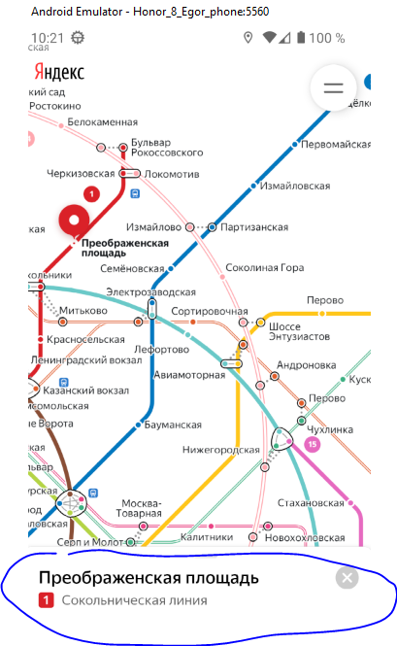
БР-5 | Не появляется уведомление об ошибки в мобильном приложении при отключении интернет-соединения и Wi-Fi | Стандартный | Открыт | 1. Открыть мобильное приложение Яндекс Метро (версия 3.6) 2. Нажать на кнопку "Настройки" 3. Выбрать город Москва 4. Нажать кнопку назад (стрелочка влево) | 1. На карте тапом выбрать станцию "Приображенская площадь" 2. Свернуть приложение Яндекс Метро 3. Открыть настройки телефона 4. Отключить интернет-соединение 5. Отключить Wi-Fi 6. Развернуть приложение Яндекс Метро | Появляется уведомление об ошибке | Не появляется уведомление об ошибке | Honor 8 (Android Studio AVD), ОС Android 9.0 Pie, разрешение экрана 1080×1920, диагональ 5.5, Яндекс Метро (версия 3.6) | 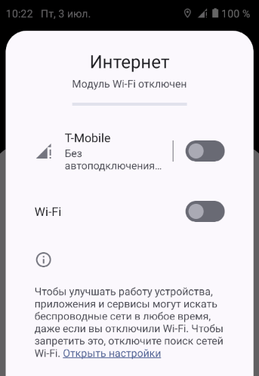 | 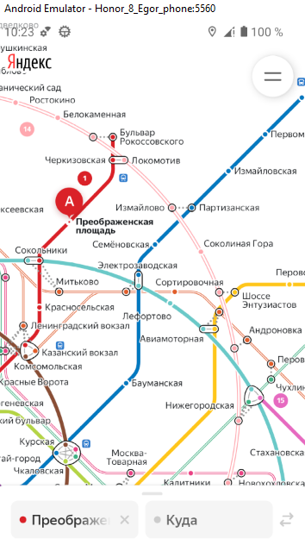
БР-6 | Не появляется уведомление об ошибки в мобильном приложении при включении "Авиарежима" | Стандартный | Открыт | 1. Открыть мобильное приложение Яндекс Метро (версия 3.6) 2. Нажать на кнопку "Настройки" 3. Выбрать город Москва 4. Нажать кнопку назад (стрелочка влево) | 1. На карте тапом выбрать станцию "Приображенская площадь" 2. Свернуть приложение Яндекс Метро 3. Открыть настройки телефона 4. Включить "Авиарежим" 5. Развернуть приложение Яндекс Метро | Появляется уведомление об ошибке | Не появляется уведомление об ошибке | Honor 8 (Android Studio AVD), ОС Android 9.0 Pie, разрешение экрана 1080×1920, диагональ 5.5, Яндекс Метро (версия 3.6) | 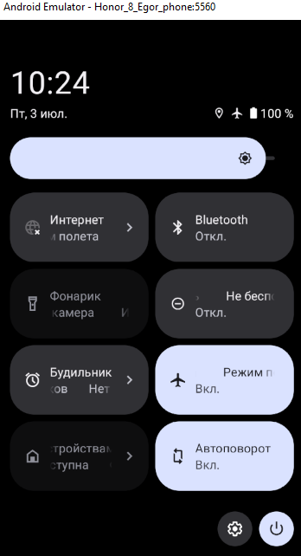 | 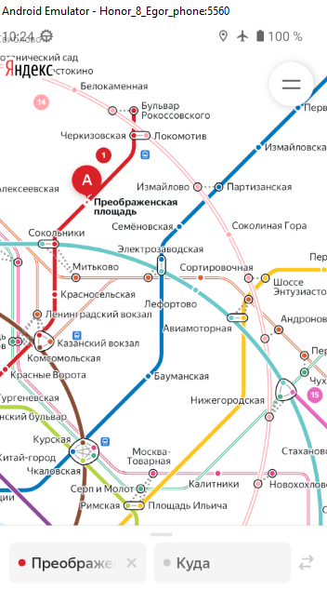
БР-7 | Приложение автоматически не определяет на карте тот город в котором он находится при предоставлении доступа к геолокации | Стандартный | Открыт | 1. Открыть мобильное приложение Яндекс Метро (версия 3.6) - первый запуск 2. Нажать на кнопку "Настройки" 3. Выбрать город Москва 4. Нажать кнопку назад (стрелочка влево) | 1. В начальных настройках включить параметр "Предоставить доступ к данным о местоположении устройства" | Приложение автоматически определяет на карте тот город в котором он находится | Приложение предоставляет возможность вручную выбрать город | Honor 8 (Android Studio AVD), ОС Android 9.0 Pie, разрешение экрана 1080×1920, диагональ 5.5, Яндекс Метро (версия 3.6) | 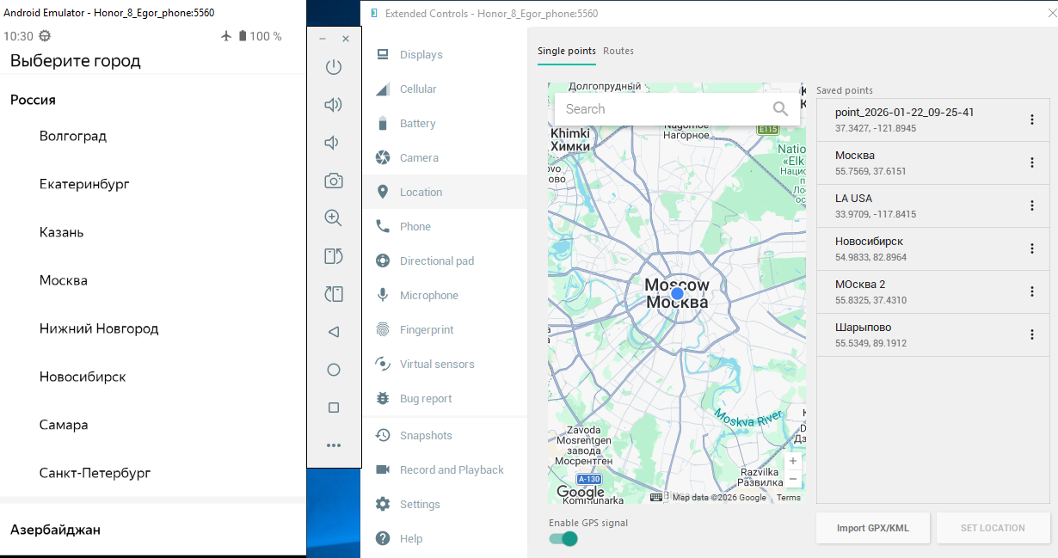
БР-8 | Временной интервал маршрута не обновляется, при превышении времяни окончания маршрута текущим времянем | Критический | Открыт | 1. Открыть мобильное приложение Яндекс Метро (версия 3.6) 2. Нажать на кнопку "Настройки" 3. Выбрать город Москва 4. Нажать кнопку назад (стрелочка влево) | 1. Вести в поле Откуда "Молодежная" 2. Вести в поле Куда "Преображенская площадь" 3. Оставить окно "Информация о маршруте" в среднем положении окна | При превышении времяни окончания маршрута текущим времянем, временной интервал маршрута обновляется | При превышении времяни окончания маршрута текущим времянем, временной интервал маршрута не обновляется | Honor 8 (Android Studio AVD), ОС Android 9.0 Pie, разрешение экрана 1080×1920, диагональ 5.5, Яндекс Метро (версия 3.6) | 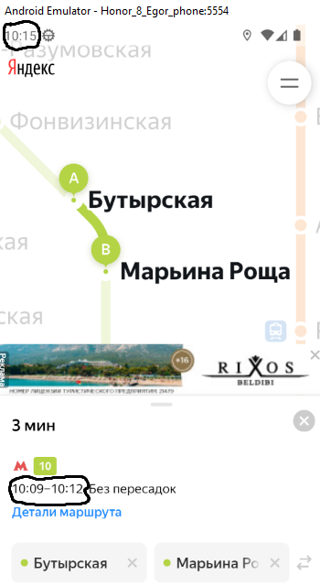
БР-9 | Масштаб построенного маршрута на карте не сохраняется при переходе из портретной ориентации в альбомную | Стандартный | Открыт | 1. Открыть мобильное приложение Яндекс Метро (версия 3.6) 2. Нажать на кнопку "Настройки" 3. Выбрать город Москва 4. Нажать кнопку назад (стрелочка влево) | 1. Вести в поле Откуда "Библиотека имени Ленина" 2. Вести в поле Куда "Коньково" 3. Перейти из портретной ориентации в альбомную | Масштаб построенного маршрута сохраняется в том состоянии, которое выбрал пользователь | Масштаб построенного маршрута не сохраняется в том состоянии, которое выбрал пользователь | Honor 8 (Android Studio AVD), ОС Android 9.0 Pie, разрешение экрана 1080×1920, диагональ 5.5, Яндекс Метро (версия 3.6) | 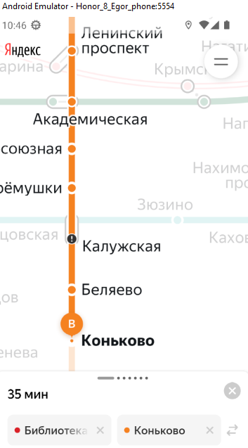 | 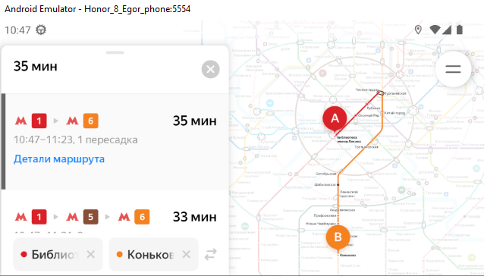
БР-10 | Масштаб построенного маршрута на карте не сохраняется при переходе из альбомной ориентации в портретную | Стандартный | Открыт | 1. Открыть мобильное приложение Яндекс Метро (версия 3.6) 2. Нажать на кнопку "Настройки" 3. Выбрать город Москва 4. Нажать кнопку назад (стрелочка влево) | 1. Вести в поле Откуда "Библиотека имени Ленина" 2. Вести в поле Куда "Коньково" 3. Перейти из альбомной ориентации в портретноую | Масштаб построенного маршрута сохраняется в том состоянии, которое выбрал пользователь | Масштаб построенного маршрута не сохраняется в том состоянии, которое выбрал пользователь | Honor 8 (Android Studio AVD), ОС Android 9.0 Pie, разрешение экрана 1080×1920, диагональ 5.5, Яндекс Метро (версия 3.6) | 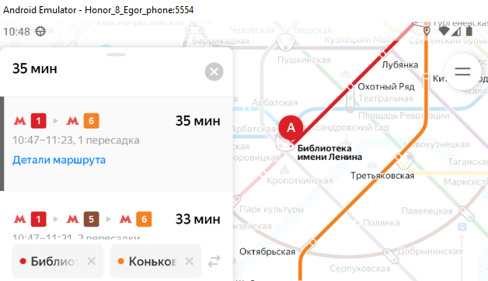
БР-11 | Карточка маршрута не сохраняет своё положение на карте при переходе из портретной ориентации в альбомную (свернутое положение переходит в среднее) | Стандартный | Открыт | 1. Открыть мобильное приложение Яндекс Метро (версия 3.6) 2. Нажать на кнопку "Настройки" 3. Выбрать город Москва 4. Нажать кнопку назад (стрелочка влево) | 1. Вести в поле Откуда "Библиотека имени Ленина" 2. Вести в поле Куда "Коньково" 3. Перевести окно "Карточка маршрута" из среднего положения в свернутое 4. Перейти из портретной ориентации в альбомную | Карточка маршрута сохраняет своё положение | Карточка маршрута не сохраняет своё положение (свернутое положение переходит в среднее) | Honor 8 (Android Studio AVD), ОС Android 9.0 Pie, разрешение экрана 1080×1920, диагональ 5.5, Яндекс Метро (версия 3.6) | 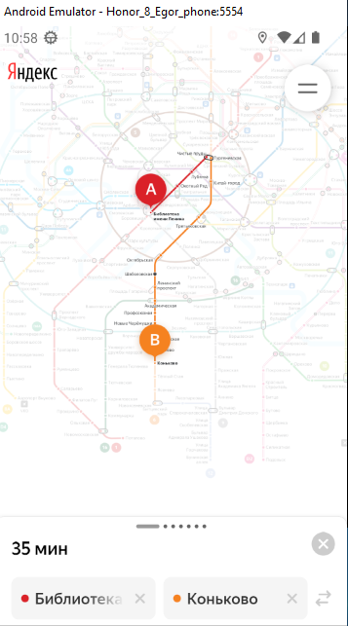 | 
БР-12 | Карточка маршрута не сохраняет своё положение на карте при переходе из альбомной ориентации в портретную (свернутое положение переходит в среднее) | Стандартный | Открыт | 1. Открыть мобильное приложение Яндекс Метро (версия 3.6) 2. Нажать на кнопку "Настройки" 3. Выбрать город Москва 4. Нажать кнопку назад (стрелочка влево) | 1. Вести в поле Откуда "Библиотека имени Ленина" 2. Вести в поле Куда "Коньково" 3. Перевести окно "Карточка маршрута" из среднего положения в свернутое 4. Перейти из альбомной ориентации в портретную | Карточка маршрута сохраняет своё положение | Карточка маршрута не сохраняет своё положение (свернутое положение переходит в среднее) | Honor 8 (Android Studio AVD), ОС Android 9.0 Pie, разрешение экрана 1080×1920, диагональ 5.5, Яндекс Метро (версия 3.6) | 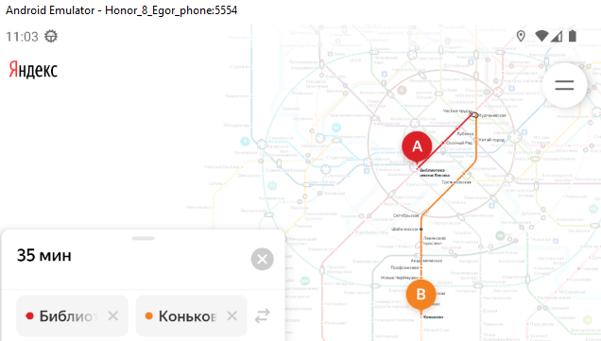 |  |  | 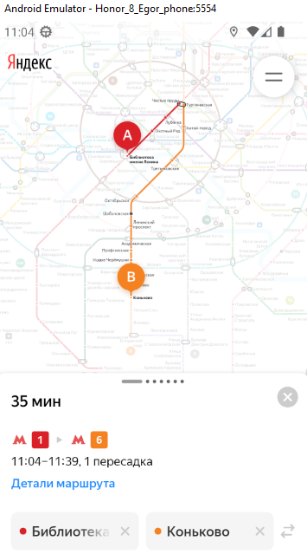
БР-13 | Карточка маршрута переходит из открытого положения в среднее, при переходе из портретной ориентации в альбомную | Стандартный | Открыт | 1. Открыть мобильное приложение Яндекс Метро (версия 3.6) 2. Нажать на кнопку "Настройки" 3. Выбрать город Москва 4. Нажать кнопку назад (стрелочка влево) | 1. На карте выбрать станцию "Библиотека имени Ленина" 2. Вести в поле Куда "Коньково" 3. Свайпом вверх открыть всю карточку маршрута 4. Перейти из портретной ориентации в альбомную | Открытое положение переходит в открытое | Открытое положение переходит в среднее | Honor 8 (Android Studio AVD), ОС Android 9.0 Pie, разрешение экрана 1080×1920, диагональ 5.5, Яндекс Метро (версия 3.6) | 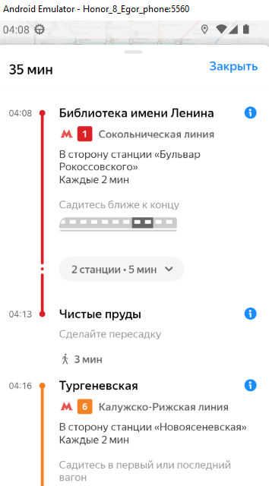 | 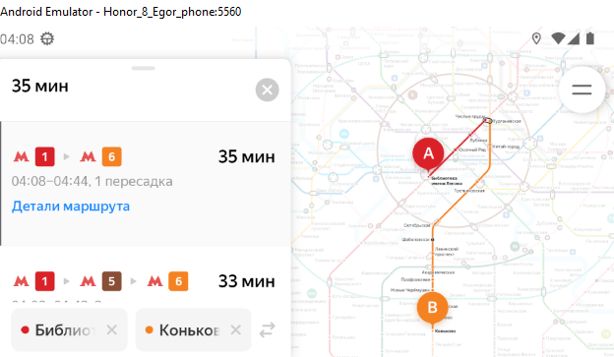
БР-14 | Карточка станции сразу открывается в открытом положении, а не в среднем, при выборе станции на карте | Стандартный | Открыт | 1. Открыть мобильное приложение Яндекс Метро (версия 3.6) 2. Нажать на кнопку "Настройки" 3. Выбрать город Москва 4. Нажать кнопку назад (стрелочка влево) | 1. Перейти из портретной ориентации в альбомную 2. На карте выбрать станцию "Библиотека имени Ленина" | Свайпом вверх открывается вся карточка станции | При выборе станции карточка станции открывается сразу в открытом положении | Honor 8 (Android Studio AVD), ОС Android 9.0 Pie, разрешение экрана 1080×1920, диагональ 5.5, Яндекс Метро (версия 3.6) | 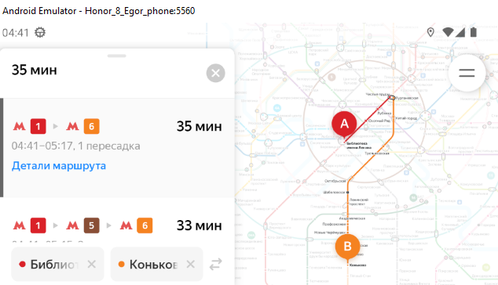
БР-15 | Не всплывает карточка станции при выборе станции на карте (включена опция «Выбор станции касанием» в настройках) | Критический | Открыт | 1. Открыть мобильное приложение Яндекс Метро (версия 3.6) 2. Нажать на кнопку "Настройки" 3. Выбрать город Москва 4. Включить функцию "Выбирать станции касанием" 5. Нажать кнопку назад (стрелочка влево) | 1. На карте выбрать станцию "Библиотека имени Ленина" 2. Свайпом вверх открыть всю карточку станции 3. Перейти из портретной ориентации в альбомную | Открытое положение переходит в открытое | Не всплывает карточка станции | Honor 8 (Android Studio AVD), ОС Android 9.0 Pie, разрешение экрана 1080×1920, диагональ 5.5, Яндекс Метро (версия 3.6) | 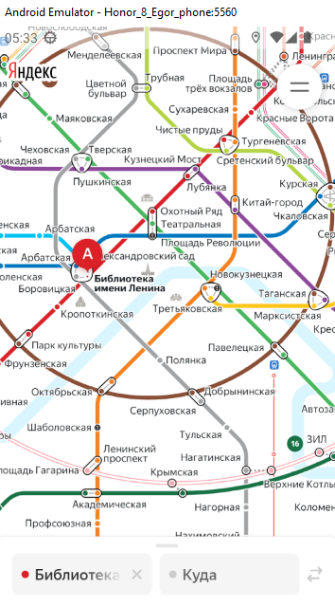
БР-16 | Выбранная станция выделяется, всплывает её карточка, а не сразу всплывает карточка выбранной станции при выборе станции на карте | Критический | Открыт | 1. Открыть мобильное приложение Яндекс Метро (версия 3.6) 2. Нажать на кнопку "Настройки" 3. Выбрать город Москва 4. Нажать кнопку назад (стрелочка влево) 5. На карте тапом выбрать станцию "Приображенская площадь" 6. Оставить пустым поле "Откуда" | 1. На карте тапом выбрать станцию "Преображенская площадь" | Сразу всплывает карточка выбранной станции | Выбранная станция выделяется, всплывает её карточка | Honor 8 (Android Studio AVD), ОС Android 9.0 Pie, разрешение экрана 1080×1920, диагональ 5.5, Яндекс Метро (версия 3.6) | 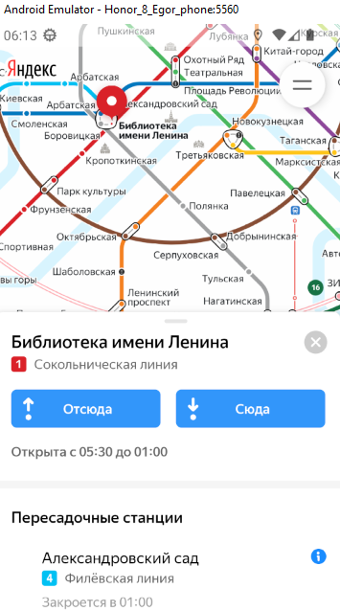
БР-17 | Окно "Информация о маршруте" не разворачивается, не открывается детальная информация о маршруте, при свайпе вверх по окну | Критический | Открыт | 1. Открыть мобильное приложение Яндекс Метро (версия 3.6) 2. Нажать на кнопку "Настройки" 3. Выбрать город Москва 4. Нажать кнопку назад (стрелочка влево) | 1. Перейти из портретной ориентации в альбомную 2. Вести в поле Откуда "Александровский сад" 3. Вести в поле Куда "Баррикадная" 4. Свайпом вверх развернуть всё окно "Информация о маршруте" и открыть детальную информацию о маршруте | Окно разворачивается свайпом вверх, откроется детальная информация о маршруте | Окно не разворачивается свайпом вверх, не открывается детальная информация о маршруте | Honor 8 (Android Studio AVD), ОС Android 9.0 Pie, разрешение экрана 1080×1920, диагональ 5.5, Яндекс Метро (версия 3.6) | 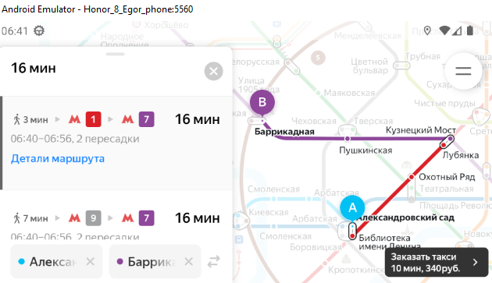
БР-18 | Тема не меняется автоматически: со светлой на тёмную при наступлении времяни - 18:00, в портретной ориентации | Критический | Открыт | 1. Открыть мобильное приложение Яндекс Метро 2. Нажать на кнопку "Настройки" 3. Нажать на поле "Тёмная тема" 4. Включить режим "Автоматически" 5. Нажать кнопку назад (стрелочка влево), что выйти из поля "Темная тема" 6. Нажать кнопку назад (стрелочка влево), что выйти из окна "Настрйоки" 7. Свернуть мобильное приложение Яндекс Метро 8. Открыть настройки телефона (раздел "Система") 9. Выбрать поле "Дата и время" 10. Выбрать поле "Время" 11. Установить время - 17:59 и нажать на кнопку "Ок" 12. Развернуть мобильное приложение Яндекс Метро | 1. Оставить портретную ориентацию 2. Подождать до 18:00 | Тема меняется автоматически: со светлой на тёмную в 18:00 | Тема не меняется автоматически: со светлой на тёмную в 18:00 (остается светлой) | Honor 8 (Android Studio AVD), ОС Android 9.0 Pie, разрешение экрана 1080×1920, диагональ 5.5, Яндекс Метро (версия 3.6) | 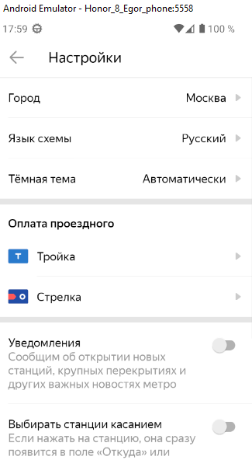 | 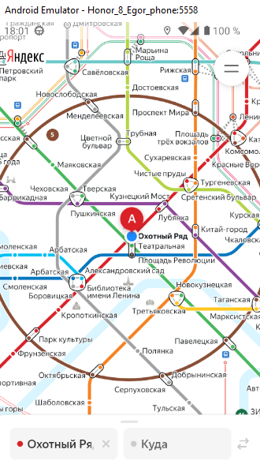
БР-19 | Тема не меняется автоматически: со светлой на тёмную при наступлении времяни - 18:00, в альбомной ориентации | Критический | Открыт | 1. Открыть мобильное приложение Яндекс Метро 2. Нажать на кнопку "Настройки" 3. Нажать на поле "Тёмная тема" 4. Включить режим "Автоматически" 5. Нажать кнопку назад (стрелочка влево), что выйти из поля "Темная тема" 6. Нажать кнопку назад (стрелочка влево), что выйти из окна "Настрйоки" 7. Свернуть мобильное приложение Яндекс Метро 8. Открыть настройки телефона (раздел "Система") 9. Выбрать поле "Дата и время" 10. Выбрать поле "Время" 11. Установить время - 17:59 и нажать на кнопку "Ок" 12. Развернуть мобильное приложение Яндекс Метро | 1. Перейти из портретной ориентации в альбомную 2. Подождать до 18:00 | Тема меняется автоматически: со светлой на тёмную в 18:00 | Тема не меняется автоматически: со светлой на тёмную в 18:00 (остается светлой) | Honor 8 (Android Studio AVD), ОС Android 9.0 Pie, разрешение экрана 1080×1920, диагональ 5.5, Яндекс Метро (версия 3.6) | 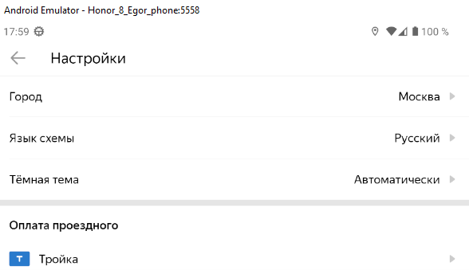 |  | 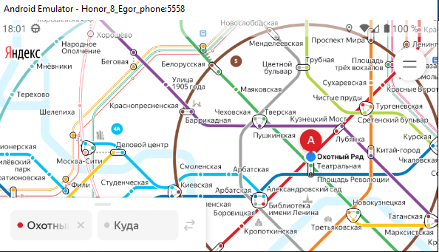
БР-20 | Схема смещается вверх, при выборе при помощи лонг-тапа станции, в портретной ориентации | Желательный | Открыт | 1. Открыть мобильное приложение Яндекс Метро (версия 3.6) 2. Нажать на кнопку "Настройки" 3. Выбрать город Москва 4. Нажать кнопку назад (стрелочка влево) | 1. Оставить портретную ориентацию 2. На карте при помощи лонг-тапа выбрать станцию "Апрелевка" | Схема остаётся в том же положении, которое выбрал пользователь | Схема не остаётся в том же положении, которое выбрал пользователь (смещается вверх) | Honor 8 (Android Studio AVD), ОС Android 9.0 Pie, разрешение экрана 1080×1920, диагональ 5.5, Яндекс Метро (версия 3.6) | 